c，c++语言
深入编译链接和运行
 | 预编译 | 1、将所有的#define删除，并且展开所有的宏定义
 |  | 2、处理所有条件预编译指令（#if, #ifdef, #ifndef, #endif）
 |  | 3、删除所有注释，添加行号和文件名标识
 |  | 4、保留#Pragma，这是编译器指令它的作用是设定编译器的状态或者是指示编译器完成一些特定的动作
 | 编译 | 扫描、语法分析、语义分析、源代码优化、代码生成、目标代码优化
 | 汇编 | 将汇编代码转变成机器可以执行的指令，机器码（只进行对照翻译，不进行优化）
 | 链接 | 合并段表和符号表：将每个独立编译的文件中的段表和符号表合并起来
 |  | 地址和空间分配
 |  | 符号决议（符号解析）：在符号表中查找自己所引用的外部符号的地址
 |  | 符号重定位：根据符号解析时所查到的确定的地址，替换之前编译时因不确定而置为0的外部符号的地址
 | 运行 | 静态装入：将程序运行所需要的指令和数据全都装入内存中
 |  | 动态装入：利用程序运行时的局部性原理，让最常用的部分驻留在内存中，不太常用的数据存放在磁盘

函数调用堆栈
 | 1、堆向高地址增长，栈向低地址增长
 | 堆分配算法
 |  | 1、空闲链表：用户申请空间时，遍历链表，找到合适大小的块并将其拆分，用户释放空间时，再将其合并到空闲链表中
 |  | 2、位图：将整个堆区划分为大量大小相同的块，当用户请求内存时，分配整数个空间给用户，第一个块称为头，其余称为主体
 |  |  | 每个块有三种状态（头/空闲/主体），用两个bit就可以表示，因此称为位图
 |  | 2、对象池：如果每次申请的空间大小一致，那么将堆区空间划分为这个大小的块，每次申请时只需找到一个块就行，
 |  |  | 对象池的管理方法可以是位图和空闲链表
 | 2、局部变量在栈中的访问都是通过栈底指针ebp的偏移量进行访问
 | 3、函数调用时第一步是先压实参（从右向左入），小于8字节时用寄存器传递，大于8字节时内存拷贝的方式实现
 | 4、第二步将主调方的下一行指令地址入栈
 | 5、第三步将调用函数的栈底地址（ebp寄存器的值）压栈，并开辟被调用函数的栈帧空间
 | 6、将被调方栈帧初始化为无效值0xCCCCCCCC
 | 7、主函数也是被其他函数调用的：mainCRTStartup()函数
 | 8、函数返回值
 |  | 1、内置类型用寄存器带出，eax，edx
 |  | 2、大于8字节时，在函数调用之前预先在调用方栈帧开辟一块空间，开辟栈帧时将该空间地址压入被调用方的栈帧中，返回时用ebp+8找到对应的位置进行返回值的内存拷贝
 | 9、函数调用约定(影响三个方面：1、函数产生的符号不同；2、函数参数入栈顺序不同；3、决定谁来清理形参的内存)
 |  | _cdecl | c语言调用约定，调用方开辟形参内存，调用方释放形参内存
 |  | _stdcall | windows标准的调用约定，调用方开辟形参内存，被调方释放
 |  | _fastcall | 快速调用约定，调用方开辟形参内存，最后8个字节的实参通过寄存器带入被调方栈帧
 |  | _thiscall | c++的成员函数调用约定

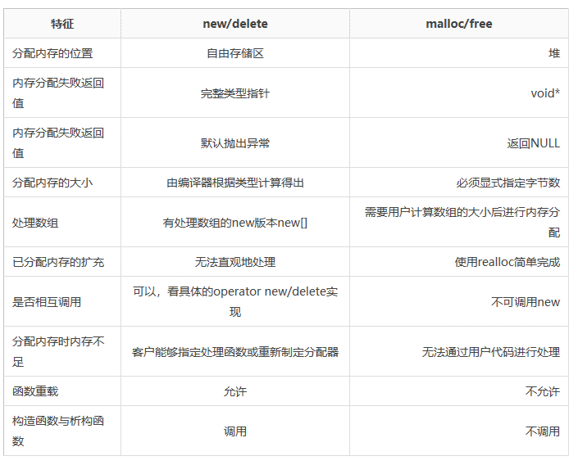
c和c++区别 | 1、new和malloc的区别
 |  | 1、malloc申请的内存类型为void* ，new申请的类型根据其所给的类型所决定 |  |  |  |  |  | 自由存储区和堆的区别
 |  | 2、new申请的是自由存储区的内存，malloc申请堆区内存 |  |  |  |  |  | 在第三版c++primer中，对两者并没有做区分
 |  | 3、内存分配失败时，new会抛出一个异常，而malloc会返回NULL
 |  | 4、malloc申请的内存可以用realloc进行扩充，而new无法直接扩充已申请的内存
 |  | 5、使用new时会调用构造函数，而malloc不会调用
 | 2、函数重载（重定义），c++函数符号的生成规则
 |  | 1、函数名相同，但参数列表不同（参数个数，类型）的一类函数是彼此的重载函数
 |  | 2、C语言生成符号只由函数名决定，c++生成符号时由函数名和参数一起确定
 |  | 3、不能通过返回值不同来确定是否为重载函数，符号的产生和返回值无关
 | 3、引用和指针的区别
 |  | 1、引用是一个常指针，指向无法改变，编译器对引用和指针的处理是相同的
 |  | 2、引用变量本身的地址无法访问，都会转化成对指针的解引用
 |  | 3、引用必须初始化，且初始化的值必须可以寻址
 |  | 4、转到反汇编查看时发现指针和引用由相同的汇编代码
 | 4、inline函数的特点，与宏，普通函数，static函数的区别
 |  | 内联函数只在本文件可见，不产生符号，在调用点将代码展开
 |  | 内联函数在编译阶段进行替换，而且会进行类型检查，而宏在预编译阶段就进行替换，不做任何检查
 |  | 内联函数没有普通函数正常的栈帧开辟和回退过程
 |  | static函数产生一个local的符号，内联函数不产生符号
 |  | static函数有栈帧的开辟和回退过程
 |  | static函数和内联函数都是本文件可见
 |  | 注意：内联函数只在release版本有效，debug版本和正常函数相同
 | 5、c/c++的相互调用
 |  | 由于c++和c语言产生不同的符号，因此不能直接相互调用
 |  | c++调用c时在模块前面加上extern “C”
 |  | C语言调用c++时，在要调用的c++模块前加上external“C”，让该c++模块产生C语言符号便可
 | 6、c/c++中const关键字的区别
 |  | c语言中的const表示的是常变量，被其修饰的变量除了不能作为左值外，与普通变量无差别，可以不初始化但之后也不能给其赋值，不能作为数组的下标
 |  | c++中的const表示常量，必须初始化，不能作为左值，可以做数组下标；编译时会将所有的常量直接替换成其对应的值，如果在编译阶段它指向一个不明确的值，就会蜕化成常变量，无法做数组下标
 | 7、c++中struct和class的区别
 |  | 在c++中，用struct关键字定义的类型也是类类型，和class的不同是：在不加访问限定时，struct默认是公有的，class默认是私有的

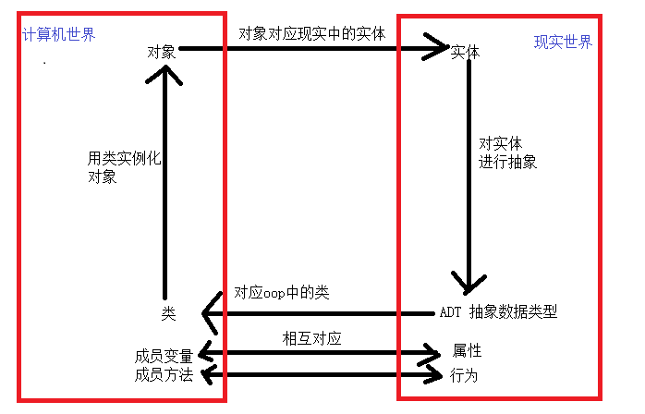
面向对象特性
 | 面向对象的思想 | 面向过程就是分析出解决问题所需的步骤，然后用函数把这些步骤一步一步实现；而面向对象是把构成事物的内容分解成一个一个对象，这些对象各自完成各自的工作，共同组成一个事物 |  |  |  | 面向对象的思想图解
 | 封装，继承和多态
 |  | 封装的思想 | 1、结合性：属性和方法结合 |  | 封装的目的在于将对象的使用者和设计者分开，提高软件的可维护性和可修改性
 |  |  | 2、信息隐蔽性：隐藏内部细节（使用访问限定符实现：public，protected，private）
 |  | 继承的思想 | 继承的本质：代码复用
 |  |  | 派生类继承了基类除析构函数和构造函数之外的所有方法和变量
 |  |  | 基类的私有成员可以继承，不能访问（不可见）
 |  |  | 基类部分的构造要写到派生类的构造函数的初始化列表里
 |  |  | 隐藏：当派生类中存在和基类同名的函数时，称为派生类隐藏了积累的成员方法
 |  |  | 派生类对象可以赋给基类对象，基类对象不能赋给派生类对象；基类指针可以指向派生类对象，派生类指针不能指向基类对象
 |  | 多态（动多态）的思想以及虚函数
 |  |  | 覆盖：当派生类和基类中有同名同参数列表同返回值的函数并且基类中的函数为虚函数时，称派生类的函数覆盖了基类的函数
 |  |  | 当一个类中存在虚函数时，编译时会生成一个虚函数表（只读数据段），而类中会生成一个虚函数指针指向该虚表
 |  |  | 虚函数指针的排列优先级较高，通常在类的前四个字节中
 |  |  | 同一个类只有一个虚表，所有对象共同使用
 |  |  | 派生类在继承时会把基类的虚表进行合并，也就是说派生类中只有一个自己的vfptr
 |  |  | 一个虚函数必须能取地址，还得先有对象（vfptr在对象里）
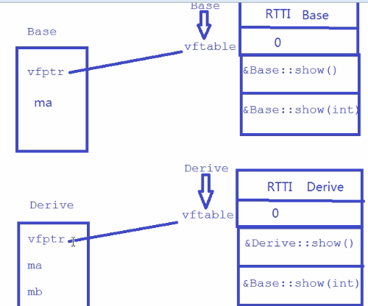

 |  |  |  |  |  |  | 动多态代码产生的语义是动态语义，只有在运行时才能确定

 |  |  | 产生多态调用的场景：基类指针或引用调用同名的虚函数时；派生类的指针或对象调用同名的虚函数时
 |  | 纯虚函数和抽象类
 |  |  | 拥有纯虚函数的类称作抽象类，抽象类不能实例化对象，可以定义指针和引用，一般用来做基类被继承
 |  | 静多态和动多态
 |  |  | 静多态：模板，函数的重载，编译期确定的多态
 |  |  | 动多态：使用指针调用虚函数时，运行时才确定的多态
 |  | 虚继承
 | c++支持的四种类型强转
 |  | const_cast：去掉对象的const属性
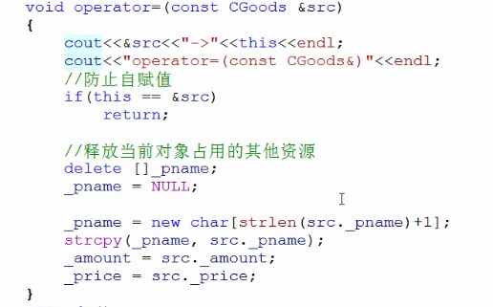
 |  | static_cast：编译器认为可以支持的强转，安全性略高
 |  | reinterpret_cast：类似C语言的强制转换
 |  | dynamic_cast：RTTI强制转换（运行时的类型信息）
 | const用法/static用法
 | 析构，构造，拷贝构造，赋值运算符重载等函数的特点
 |  | 1、当我们不给类提供析构，构造，拷贝构造函数时，编译期会自动生成这些函数，析构和构造都是空函数，而拷贝构造是将另一个对象的内存拷贝给该对象（浅拷贝）
 |  | 2、浅拷贝只会拷贝对象的内存，不会拷贝对象所占用的额外空间，这是非常致命的错误
 |  | 3、拷贝构造函数不能使用值传递的方式传参，因为从形参到实参的赋值过程也是一次构造，会形成无限递归
 |  | 4、当我们的对象占用了除自己内存以外的其他系统资源时，需要程序员自己实现拷贝构造，以免发生浅拷贝
 |  | 5、赋值运算符的重载函数同理，有外部资源时，也需要自己手动实现，以免发生浅拷贝
 |  | 6、赋值运算符重载函数需要先将当前对象所占用的内存释放掉
 |  | 7、赋值运算符重载要防止自赋值
 |  | 8、赋值运算符重载的参数可以值传递，但是会比引用传递多一次对象的构造和析构，效率低
 |  | 9、临时对象构造新对象被优化，临时对象赋值给其他对象不优化
 |  | 10、引用变量引用一个临时对象，会扩展该临时对象的生存周期（指针不行）

 | 写时拷贝技术
 |  | 内核只为新生成的子进程创建虚拟空间结构，用来复制父进程的虚拟空间结构，
 |  | 但是不为这些段分配物理内存，只有当相应的段有修改时，再为子进程重新申请一个新的段

 | 内存池的设计及其思想
 |  | 参考ptmalloc

STL | 容器 | 底层实现 | 适用场景 | 特点
 | vector | 动态数组（dynamic array） | 高效的随机存取而不关注插入和删除的效率 | 尾部插入和删除很快，头部最慢（所有元素都要移动），只有push_back，没有push_front。
 | deque | 动态数组（dynamic array） | 需要随机存取，而且关心两端数据的插入删除 | 头部尾部都特别迅速，中间较慢，拥有push_back,push_front
 | list | 双向链表 | 大量的插入删除操作，不关心随机存取 | 不支持随机存取，没有重载“[ ]”运算符
 | set | 红黑树 |  | 没有键值，只有实值，相当于集合

 | multiset | 红黑树
 | map | 红黑树 |  | key-value对，相当于字典
 | multimap | 红黑树

 | 函数对象 | 一个重载了函数调用运算符“（）”的类，被称为函数对象类，使用该类的对象时就像调用函数一样
 |  | STL内置仿函数：分为一元仿函数和二元仿函数，分别继承unary_function和binary_function
 |  |  | 又分为：算术型仿函数；关系型仿函数；逻辑型仿函数
 | 空间配置器
 |  | 一级空间配置器：SGI STL版本使用malloc来从堆区申请内存，扩容时使用realloc，当申请或扩容失败的时候，会先调用自己实现的malloc_handler函数以特定的方式释放一部分内存，之后分别转调oom_malloc和oom_realloc继续申请，直到成功申请到内存为止，如果没有实现malloc_handler函数，则抛出异常
 |  | 二级空间配置器：由内存池和自由链表管理，当申请的空间大于128字节时，转调一级空间配置器，不足128字节时，向上取8的倍数，并在自由链表中找到相应大小的一个区块分配出去，如果自由链表中无相应大小的区块，则从内存池中申请20个该大小的区块，一个返回给用户，另外19个交给自由链表管理
智能指针 | shared_ptr | 一份内存可以被多个shared_ptr引用，在其内部有一个引用计数，当use_count=0时，才真正释放那块内存，为安全起见，通常使用make_shared()函数来初始化或者赋值
 | unique_ptr | 独享一块内存，不能使用赋值运算符，改变所引用内存时，可使用如下函数up.reset(up1.release())，release解除所有权，但不释放内存，使用new初始化
 | weak_ptr | 与shared_ptr结合使用，可指向shared_ptr类型的内存，且不增加其引用计数，做到共享，没有重载operator*和operator->运算符，使用时要先调用wp.lock()判断引用计数
 | 总结 | 智能指针其实是一个类模板，它重载了operator*和operator->运算符，使其具有普通指针的工作方式，巧妙地利用对象的生存周期结束后会自动释放其所占用的空间这一性质，来使得程序员不再需要关注动态内存的释放时机，最大的特点和用处是可以自动释放所引用的堆区空间，避免了内存泄漏和多次delete，保证了程序的安全性
c++11新特性 | lambda表达式 | 是一个可调用的代码单元，可以理解为一个未命名的内联函数，一个lambda具有一个返回类型，一个参数列表，一个函数体，可定义在函数内部，lambda可以忽略参数列表和返回类型，但是必须声明捕获列表（一个lambda要使用的其所在的函数体中所定义的局部变量的列表）和函数体
 | nullptr | 在nullptr出现之前，NULL可以表示空指针，也可以表示int数值0，在c++的重载函数中有可能会出现二义性，为了避免这种二义性，定义nullptr表示空指针。
 | auto | 编译器根据初始化的值来自动推导数据类型，不用程序员显示指定，这对于复杂的自定义类型非常有效，可以有效减少代码的复杂程度，简化编程难度
 | decltype | 自动获取到一个变量的类型，和auto的区别是：decltype获取的变量的类型是之前编译器已经知晓的，而auto是帮助编译器确定一个变量的类型
 | 列表初始化 | c++11标准定义：无论是初始化对象还是某些时候为对象赋新值，都可以使用花括号括起来的初始值。注意：当用列表初始化内置类型且初始值存在丢失信息风险时，编译器将报错
 | 序列for循环 | 类似于python中的for循环，给定一个变量，那么它会自动遍历范围内的每个元素
模板 | 略

网络
四层tcp/ip协议 | 数据链路层 | 实现了网卡接口的网络驱动程序，以处理数据在屋里媒介上的传输，常用协议：ARP协议（地址解析协议），RARP协议（逆地址解析协议）
 | 网络层 | 实现数据包的选路和转发，主要协议：IP协议，ICMP协议
 | 传输层 | 传输层为两台主机上的应用程序提供端到端的通信，主要协议：TCP协议，UDP协议，SCTP协议
 | 应用层 | 应用层负责处理应用程序的逻辑，主要协议：telnet，ssh，ping程序
ip协议 | ip头部
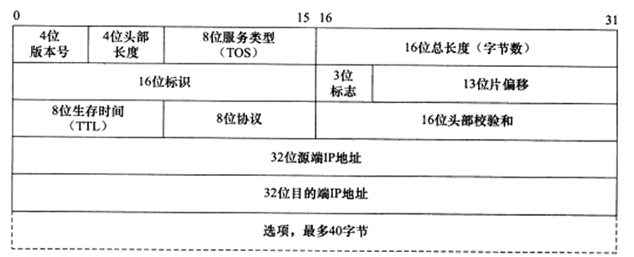

 | 4位版本号 | 4位头部长度 | 8位服务类型 | 16位总长度 | 16位标识 | 3位标志 | 13位片偏移 | 8位生存时间 | 8位协议 | 16位头部校验和 | 32位源端ip | 32位目的端ip
 | ipv4/ipv6 | ip头部有多少个32bit的字（四字节） | 最少延时，最大吞吐量，最小费用，最高可靠性 | 整个ip数据报的长度 | 标识唯一的一个数据报，同一数据报的不同分片标识相同 | 第二位DF，第三位MF，第一位保留 | 该分片相对原始数据报开始处的偏移，实际偏移值要将该数据左移三位，因此除最后一分片外，所有分片的大小都是8的整数倍字节 | TTL值 | 上层协议 | 接收端进行CRC校验，来判断数据报是否损坏 | 源iP | 目的ip
TCP协议 | 面向连接的，可靠的字节流式服务
 | 字节流的概念：应用程序对数据的发送和接收是没有边界限制的，由发送缓冲区和接收缓冲区的大小，以及应用程序的实现来决定发送和接收的次数

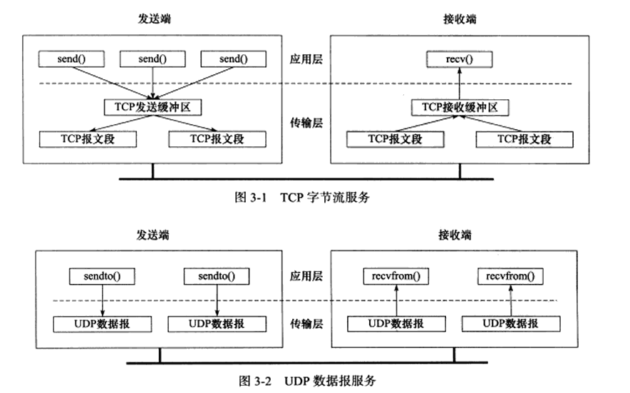

 | 为什么说tcp协议是可靠的 | 1、发送应答机制：发送端发送的每个tcp报文段都必须得到接收方的应答，才认为这个tcp报文段传输成功
 |  | 2、超时重传机制：发送端在发出一个报文段之后开启一个计时器，若在指定时间内未收到该报文段的应答报文，则重新发送该报文段
 |  | 3、排序：tcp协议会对接收到的tcp报文段进行重排，整理有序之后再交给应用层
 | tcp头部
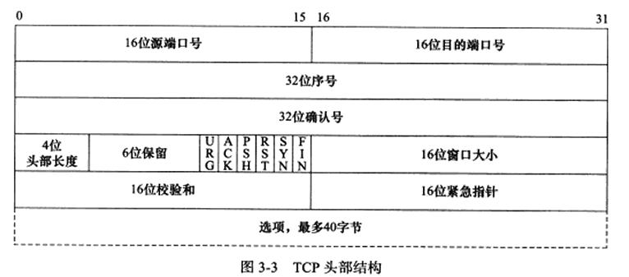

 | 16位源端口 | 16位目的端口 | 32位序号 | 32位确认号 | 4位头部长度 | 6位保留 | 6位标志位 | 16位窗口大小 | 16位校验和 | 16位紧急指针
 | 发送端口 | 接受端口 | 第一个报文段的序号被初始化为一个随机值ISN，之后的每个报文段的序号为ISN加上到该报文段第一个字节的偏移量 | 用做对接收到的报文段的响应，确认号的值是接收到的序号值加1 | 头部所占的32bit字长，4位最多标识60字节 |  | URG：紧急指针是否有效 | 接收通告窗口的大小，tcp流量控制的手段之一 | 发送端填充，接收端进行CRC校验 | 和序号字段的值相加表示最后一个紧急数据的下一字节序号
 |  |  |  |  |  |  | ACK：确认号是否有效，确认报文段
 |  |  |  |  |  |  | PSH：提示接收端应立即从接收缓冲区读走数据
 |  |  |  |  |  |  | RST：表示要重新建立tcp连接，复位报文段
 |  |  |  |  |  |  | SYN：表示请求建立一个连接，同步报文段
 |  |  |  |  |  |  | FIN：表示本端要关闭连接了，结束报文段
 | tcp连接的建立和关闭（三次握手，四次挥手）
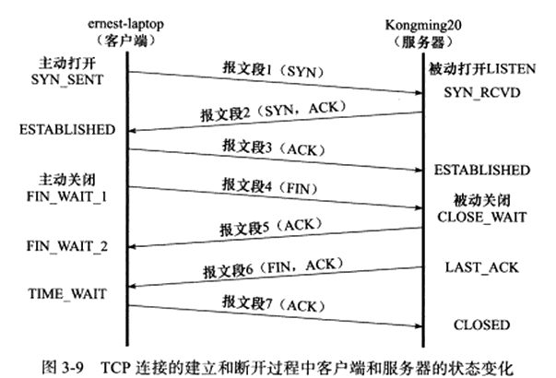

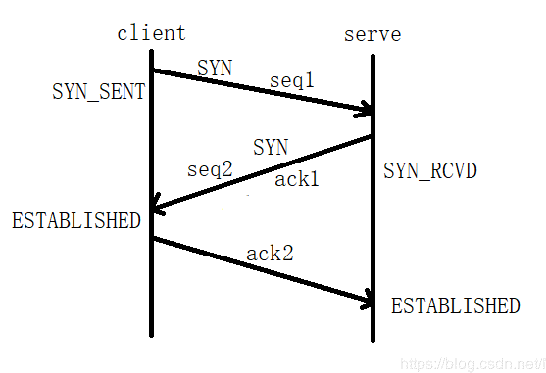
 | 建立过程（三次握手）
 |  |  |  |  |  |  |  |  | 1、第一次握手：客户端给服务器发送一个SYN标志位为1的头部字段，表示请求建立连接，
 |  |  |  |  |  |  |  |  |  | 该报文段还包含一个32位的序号值seq1（TCP头部中的序号字段）。
 |  |  |  |  |  |  |  |  |  | 虽然该报文段没有数据，但也会有一个序号值。发送该报文段之后，客户端进入到SYN_SNET状态
 |  |  |  |  |  |  |  |  | 2、第二次握手：服务器接收到客户端发送过来的同步报文段，给客户端回应一个带有SYN标志位的同步报文段。
 |  |  |  |  |  |  |  |  |  | 该报文段也会有一个自己的序号seq2，同时还对第一个报文段进行确认ack1，
 |  |  |  |  |  |  |  |  |  | 该确认号ack1的值为（seq1+1），表示服务器同意与该客户端进行连接，服务器进入到SYN_RCVD状态。
 |  |  |  |  |  |  |  |  | 3、第三次握手：客户端接收到服务器发送过来的同意连接的同步报文段，
 |  |  |  |  |  |  |  |  |  | 客户端此时认为已经建立好连接，进入ESTABLISHED状态，给服务器发送一个
 |  |  |  |  |  |  |  |  |  | ACK位为1的确认报文段，这里ack2 = seq2+1，服务器收到该确认报文段后，也进入ESTABLISHED状态.成功建立连接！

 |  |  |  |  |  |  |  |  | 为什么tcp是三次握手不是两次或者四次？
 |  |  |  |  |  |  |  |  | 第一种解释角度：假设只需要两次握手，这时的情况：服务器接收到客户端的连接请求后（第一次握手），立马进入ESTABLISHED状态，认为连接已经建立，只给客户端发送一个不占用序号的确认报文段（第二次握手），客户端收到后也不用再发送一个报文段，直接进入ESTABLISHED状态。在这种情况下，如果我们第一次握手发送的确认报文段在网络中经过了很多个中转路由，超过了客户端超时重传的时间，客户端再次发送一个请求连接的同步报文段给服务器，而第二次发送的同步报文段很快到达服务器并成功建立连接，这时第一次发送的同步报文段还在网络中路由（但此时连接已经成功建立），当我们完成交互，断开连接后，第一次发送的报文段到达服务器，服务器又会给客户端发送一个确认报文段，自己进入ESTABLISHED状态，而其实此时我们的客户端已经关闭，但服务器并不知情，还是会维护一个与该客户端的连接，这将会极大的耗费服务器的资源！！

 |  |  |  |  |  |  |  |  | 第二种解释角度：第一次握手时，客户端发送给服务器的同步报文段占用一个序号seq1，第二次握手时服务器同意连接，发送给客户端一个同步报文段，会占用一个服务器的序号seq2，并且还有对第一次握手时客户端发送的同步报文段中的序号的确认号ack1.第三次握手时，客户端只需要对第二次握手时服务器发送的同步报文段中的序号进行确认即可，发送一个ack2的确认号。上面我们已经说过，只有携带序号的报文段才会被确认和超时重传，前面两次握手发送的报文段都占用了序号，因此，如果只有两次握手，那么服务器就不会收到第二次握手时同步报文段序号的确认，它就会认为客户端没有收到第二次握手时的同步报文段，会一直进行超时重传，就无法完成连接。而客户端发给服务器的确认报文段没有数据，所以不占用序号，没有序号服务器也就不会对该报文段进行确认，也就不会再进行第四次握手了
 |  |  |  |  |  |  |  |  | 技术支撑： | 1、序号值是由内核给报文段分配的，分配了序号的报文段我们称之为占用了一个序号
 |  |  |  |  |  |  |  |  |  | 2、一般情况下，只有携带数据的报文段才会占用序号，但是带有SYN标志的同步报文段是一个例外，它不携带数据但也会占用一个序号
 |  |  |  |  |  |  |  |  |  | 3、确认号的值是其确认的报文段的序号的值加1
 |  |  |  |  |  |  |  |  |  | 4、只有携带序号的报文段才会有确认号，才会超时重传
 |  |  |  |  |  |  |  |  |  | 5、确认报文段如果携带数据则占用序号，如果不携带则不占用

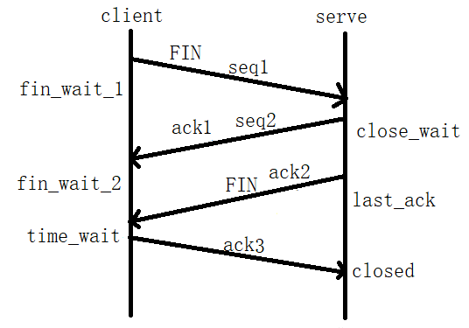
 | 关闭过程（四次挥手）
 |  |  |  |  |  |  |  |  | 1、第一次挥手：客户端给服务器发送FIN位为1的结束报文段，进入fin_wait_1状态
 |  |  |  |  |  |  |  |  |  | 结束报文段和同步报文段相同，都要占用一个序号
 |  |  |  |  |  |  |  |  | 2、第二次挥手：服务器发送给客户端一个确认报文段，用来告诉客户端自己收到了结束报文段，
 |  |  |  |  |  |  |  |  |  | 此时服务器进入close_wait状态，客户端在接收到该确认报文段之后，进入fin_wait_2（第二次等待关闭）状态
 |  |  |  |  |  |  |  |  | 3、第三次挥手：服务器给客户端发送了一个带有FIN标志的结束报文段，
 |  |  |  |  |  |  |  |  |  | 发送之后服务器进入last_ack状态，等待客户端向其发送确认报文段
 |  |  |  |  |  |  |  |  | 4、第四次挥手：客户端收到服务器发来的结束报文段后，向服务器返回了一个确认报文段，
 |  |  |  |  |  |  |  |  |  | 客户端进入time_wait状态，客户端接收到该确认报文段之后进入closed状态，服务器方已经断开连接

 |  |  |  |  |  |  |  |  | 四次挥手可以是三次挥手吗？
 |  |  |  |  |  |  |  |  | 当服务器开启了延迟确认机制的时候，四次挥手成为三次挥手，这种情况是：
 |  |  |  |  |  |  |  |  | 接收方在收到数据后，并不会立即回复ACK,而是延迟一定时间。一般ACK延迟发送的时间为200ms，
 |  |  |  |  |  |  |  |  | 但这个200ms并非收到数据后需要延迟的时间。系统有一个固定的定时器
 |  |  |  |  |  |  |  |  | 每隔200ms会来检查是否需要发送ACK包。
 |  |  |  |  |  |  |  |  | 作用：减少网络中琐碎的TCP报文段数量，当有数据发送的时候，将ACK捎带过去

 |  |  |  |  |  |  |  |  | time_wait状态存在的意义？
 |  |  |  |  |  |  |  |  | 1、保证让迟来的tcp报文段有足够的时间被识别并被丢弃（为什么需要2MSL）
 |  |  |  |  |  |  |  |  |  | 当服务器closed之后，可能还会有携带数据的报文段在网络中，此时如果没有
 |  |  |  |  |  |  |  |  |  | time_wait状态，而且客户端和服务器又进行了新的一次连接，而之前第一次链
 | time_wait状态的取消方法？ |  |  |  |  |  |  |  |  | 接时的报文段此时到达客户端，就会形成垃圾数据，2MSL存在的意义就是为了
 |  |  |  |  |  |  |  |  |  | 确保残留在网络中的报文段被接收并丢弃，或者在网络中死亡
 |  |  |  |  |  |  |  |  | 2、可靠的终止tcp连接
 |  |  |  |  |  |  |  |  |  | 假设ack3丢失了，而且没有time_wait状态，此时，服务器端会重传ack2，
 |  |  |  |  |  |  |  |  |  | 而客户端已经进入closed状态，对服务器发过来的报文段会回复RST，产生错误
 | tcp的超时重传和拥塞控制
 | 超时重传：tcp每发送一个报文段，就会开启一个计时器，当超过计时器规定的确认时间之后
 |  | 还没有收到该报文段的确认报文段的话，tcp就会再次发送该报文段并重置计时器
 |  | 具体重传次数和计时器的时间由其重传策略决定
 | 拥塞控制：
 |  | 1、慢启动：CWND+=min（SMSS，N），N为上次未被确认的字节数。
 |  |  | 存在的合理性：tcp刚开始并不知道网络的拥塞状况，需要用一种试探的方式平滑增加CWND大小
 | 拥塞避免 |  | 当CWND大于ssthresh（慢启动门限）时，进入拥塞避免阶段
 |  | 2、拥塞避免：拥塞避免算法使得CWND以线性方式增加
 |  |  | 实现方式1、每个RTT时间内按照CWND+=min（SMSS，N）重新计算CWND
 |  |  | 实现方式2、没收到一个对新数据的确认报文段，就以该式来更新CWND：CWND+=SMSS*SMSS/CWND
 |  | 3、快速重传

 | 拥塞处理 | 4、快速恢复

udp协议 | 不可靠的，无连接的数据报服务
 | 发送的次数和接收的次数相等
 | 速度快，适合视频传输，广播等
http协议 | 常见http面试题：
 |  | https://www.cnblogs.com/sunny-sl/p/6529830.html

协议 | snmp
 | tcp
 | udp
 | ip
 | icmp
 | sdn
网络管理工具 | iptables
 | nicstat
 | mtr
 | tcpping
 | traceroute
 | telnet
 | qperf
 | nc
 | tcpdump

操作系统
多线程
多进程
协程
地址映射
Linux系统编程
进程间通信

中断 | 步骤： 请求中断→响应中断→关闭中断→保留断点→中断源识别→保护现场→中断服务子程序→恢复现场-->开中断→中断返回
 | https://baike.baidu.com/item/%E4%B8%AD%E6%96%AD%E5%A4%84%E7%90%86/4936623
 | https://www.cnblogs.com/aaronLinux/p/10842499.html
 | 保留断点是保存当前程序执行到那一步的代码段寄存器的地址，而保护现场是保存当前程序中存储变量值的寄存器中的值
 | 硬中断：硬件中断装置
 | 软中断：软件中断处理程序
寄存器 | CS:IP 两个寄存器指示了 CPU 当前将要读取的指令的地址，其中 CS 为代码段寄存器，而 IP 为指令指针寄存器

并发和并行 | 并发：同一实体，一段时间内交替执行多个事件，宏观上看起来就像多个事件同时执行 |  | 一台处理器上同时执行多个进程 | 并发是伪并行：单个cpu+多道程序设计技术可实现
 | 并行：不同实体，一个时刻多个事件一起执行 |  | 多个处理器同时执行多个进程
 | https://www.cnblogs.com/alexstraze/p/9935231.html

进程的等待队列和就绪队列 | 处于阻塞态的进程放在等待队列中，等待所需要的资源的到达，到达之后加入到就绪队列
 | 处于就绪态的进程放在就绪队列中等待cpu的调度
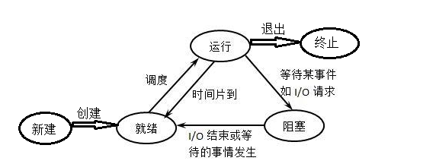

进程调度方式 | 轮询调度 | 一旦把处理机分配给某进程后，就一直让他运行下去，知道进程完成，或者发生某件事而被阻塞时，才把处理机分配给其他进程
 |  | 优缺点：调度简单，容易实现，但很难满足交互性作业和实时性任务的需求
 |  | 适用场景：某种专用系统
 | 可抢占式调度 | 允许调度程序根据某种原则去暂停某个正在运行的进程，将处理机分配给另一个进程
 |  | 优缺点：复杂，系统开销大
 |  | 适用场景：通用系统，多任务系统

进程和线程的区别 | 1、线程是进程的一个组成部分，一个进程可以拥有很多个且至少拥有一个可执行的线程
 | 2、进程是资源分配的最小单位，它拥有自己的地址空间和各种资源；线程是cpu调度的最小单位，和一个进程中的其他线程共享除栈区以外的所有资源，本身并不具有资源
 | 3、进程的多个线程都在进程的地址空间内活动。因此cpu在进行线程的切换时，由于不发生资源尤其是地址空间的变化，所以用时较短。而以进程为单位进行cpu调度时，由于资源转移，以及cpu的现场保护等问题，会有很大的系统开销
 | 4、线程由于没有自己单独的程序和数据空间，不能像进程的程序和数据那样交换到外存中
 | 5、进程的调度和控制由操作系统的内核完成，而线程的调度和控制可以由操作系统内核完成，也可以由用户程序完成

管程 | 定义：代表共享资源的数据结构以及对该共享数据结构实施操作的一组过程所组成的资源管理程序
 | 实现的功能和p、v操作相同，都是对多个进程访问一块公共资源进行同步互斥控制。
 | 专门为了解决进程互斥使用临界资源而设置

死锁 | 定义：多个进程在并发执行的过程，都占有着其他进程所需要的资源，同时又请求其他进程所占有的资源，互不释放，永远处于阻塞状态，成为死锁
 | 产生原因： | 1、系统资源不足，当系统资源小于多个进程所需求的资源时，就可能会因为竞争不可抢占资源而导致死锁
 |  | 2、进程推进顺序不当
 | 处理方法： | 银行家算法（具有较好的理论意义，但在现实中难以实施）
 |  | 思想：当进程请求一组资源时，系统首先确定是否有足够的资源，若有，再进一步计算分配之后系统是否处于安全状态，若是，才分配，否则不分配。
 |  | 局限性：现实情况下，难以预先获得进程申请的最大资源数，且运行中的进程数也在不断变化。

协程

